Графическое решение
Виды сырья | Запасы сырья | Виды продукции
 |  | П1 | П2 |  | С1 | С2 | С3 | Прибыль ai
С1 | 26 | 3 | 5 | П1 | 3 | 2 | 4 | 20 | x1
С2 | 16 | 2 | 4 | П2 | 5 | 4 | 2 | 15 | x2 |  |  |  |  | https://www.desmos.com/calculator/6182x8pjln
С3 | 17 | 4 | 2 | Запасы bi | 26 | 16 | 17 |  |  |  |  |  |  | https://www.desmos.com/calculator/8tgrye6s47
Прибыль от реализации ед. продукции |  | Д1 | Д2
 |  | 20 | 15

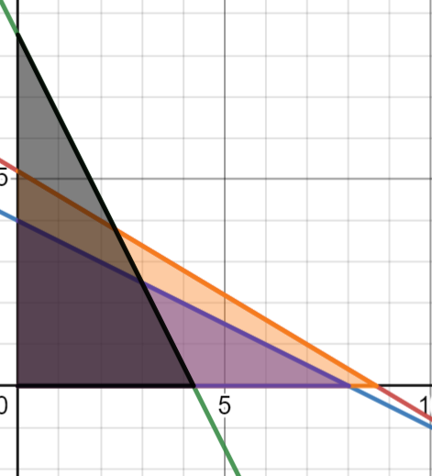
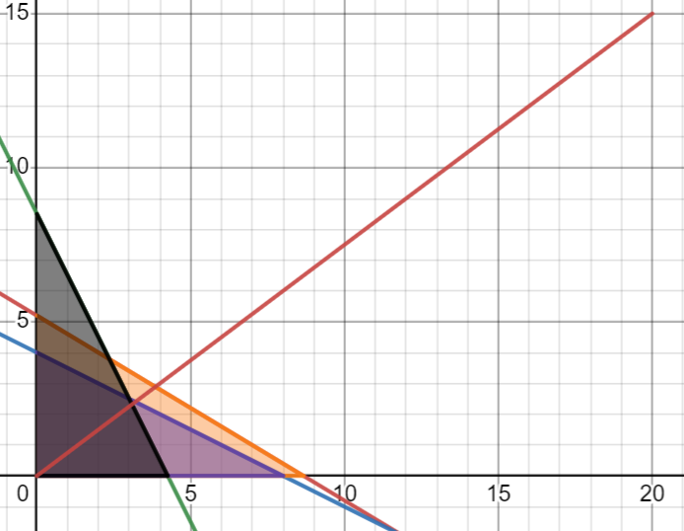

 |  |  |  |  |  |  |  |  |  | Строим вектор
 |  |  | Нахождение области

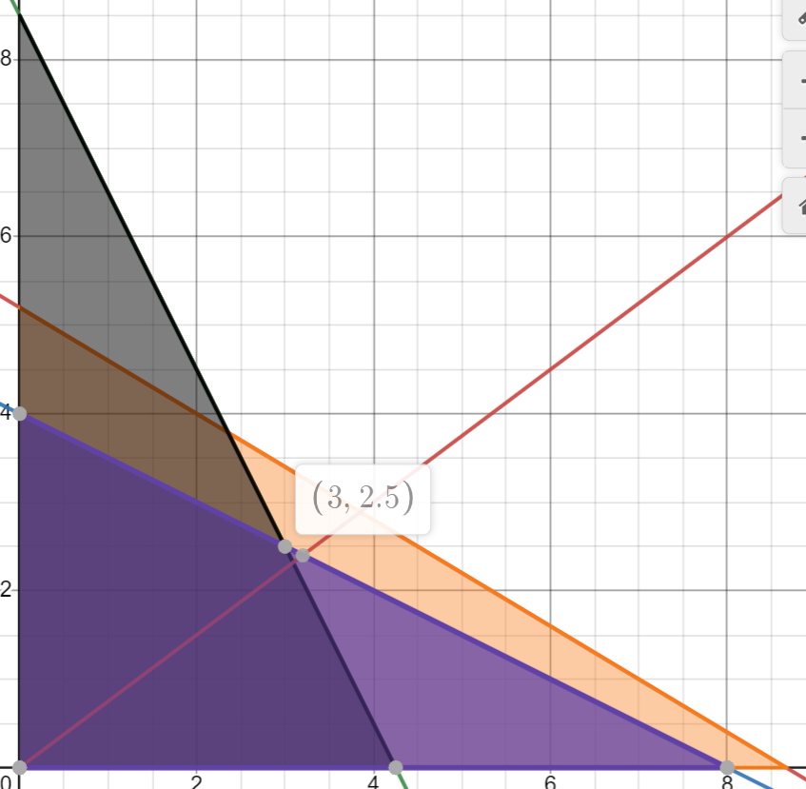

 |  |  |  |  |  |  |  |  |  |  | Подставлям коэффиценты в уравнение

 |  |  |  |  |  |  |  |  |  |  |  | F(x) = | 97.5

 |  |  | Находим точку - это точка пересечения двух прямых

Симплекс-метод
Виды сырья | Запасы сырья | Виды продукции
 |  | П1 | П2 |  |  | С1 | С2 | С3 | Прибыль ai
С1 | 26 | 3 | 5 |  | П1 | 3 | 2 | 4 | 20 | x1
С2 | 16 | 2 | 4 |  | П2 | 5 | 4 | 2 | 15 | x2
С3 | 17 | 4 | 2 |  | Запасы bi | 26 | 16 | 17
Прибыль от реализации ед. продукции |  | Д1 | Д2
 |  | 20 | 15

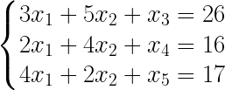

 |  |  |  |  | Переводим в каноническую форму:

Симплекс-таблица

Базис | x1 | x2 | x3 | x4 | x5 | B
x3 | 3 | 5 | 1 | 0 | 0 | 26
x4 | 2 | 4 | 0 | 1 | 0 | 16
x5 | 4 | 2 | 0 | 0 | 1 | 17
F(x0) | -20 | -15 | 0 | 0 | 0 | 0

Неоптимальный
Первая итерация:
Базис | x1 | x2 | x3 | x4 | x5 | B
x3 | 3 | 5 | 1 | 0 | 0 | 26
x4 | 2 | 4 | 0 | 1 | 0 | 16
x5 | 4 | 2 | 0 | 0 | 1 | 17
F(x0) | -20 | -15 | 0 | 0 | 0 | 0

Базис | x1 | x2 | x3 | x4 | x5 | B
x3 | 8.6666666667 | 5 | 1 | 0 | 0 | 26
x4 | 8 | 4 | 0 | 1 | 0 | 16
x5 | 4.25 | 2 | 0 | 0 | 1 | 17
F(x0) | -20 | -15 | 0 | 0 | 0 | 0

Минимальный: 4.25

Новая симплекс таблица

Базис | x1 | x2 | x3 | x4 | x5 | B
x3 | 0 | 3.5 | 1 | 0 | -0.75 | 13.25
x4 | 0 | 3 | 0 | 1 | -0.5 | 7.5
x1 | 1 | 0.5 | 0 | 0 | 0.25 | 4.25
F(x0) | 0 | -5 | 0 | 0 | 5 | 85

Неоптимальный

Итерация №2

Базис | x1 | x2 | x3 | x4 | x5 | B
x3 | 0 | 3.5 | 1 | 0 | -0.75 | 13.25
x4 | 0 | 3 | 0 | 1 | -0.5 | 7.5
x1 | 1 | 0.5 | 0 | 0 | 0.25 | 4.25
F(x0) | 0 | -5 | 0 | 0 | 5 | 85

Базис | x1 | x2 | x3 | x4 | x5 | B
x3 | 0 | 7.4285714286 | 1 | 0 | -0.75 | 13.25
x4 | 0 | 5.3333333333 | 0 | 1 | -0.5 | 7.5
x1 | 1 | 34 | 0 | 0 | 0.25 | 4.25
F(x0) | 0 | -5 | 0 | 0 | 5 | 85

Новая симплекс-таблица

Базис | x1 | x2 | x3 | x4 | x5 | B
x3 | 0 | 0 | 1 | -1.1666666667 | -0.16666666667 | 4.5
x2 | 0 | 1 | 0 | 0.33333333333 | -0.16666666667 | 2.5
x1 | 1 | 0 | 0 | -0.16666666667 | 0.33333333333 | 3
F(x0) | 0 | 0 | 0 | 1.6666666667 | 4.1666666667 | 97.5

Оптимально

